竖总表
编码 | 联想词 | 读音 | 图像 | 备注 | 音调编号 | 音调占用情况
AB | 阿波罗 | bō | 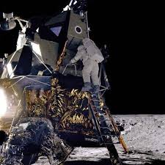 | 绑定火箭或太阳神 | bo1 | 14
AC | `鹌鹑蛋 | chùn | 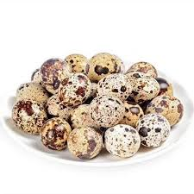 |  | chun4 | 24
AD | AD钙奶 | dì |  |  | di4 | 24
AE | 阿尔卑斯糖 | ā | 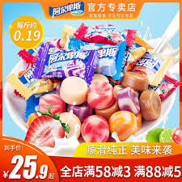 |  | a1 | 14
AF | 艾弗尔铁塔 | ài |  |  | ai4 | 134
AG | 阿哥 | à | 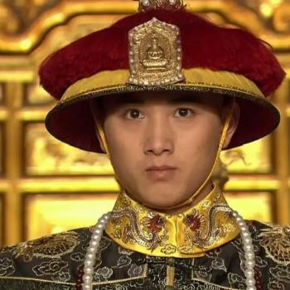 | 绑定古装剧中人物 | a4 | 14
AH | 暗黑 | àn |  |  | an4 | 14
AJ | 埃及 | jí | 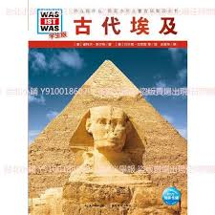 |  | ji2 | 12
AK | AK47 | ēi | 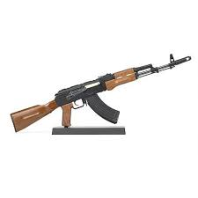 |  | ei1 | 14
AL | 阿拉伯 | lā |  |  | la1 | 14
AM | 阿妹+ | mēi |  | 张惠妹 | mei1 | 12
AN | 安妮- | ān |  | 绑定阿尼亚或其他人物 | an1 | 14
AO | 哀- | āi |  | 灰原哀 | ai1 | 134
AP | `阿飘 | piào |  | 鬼魂 | piao4 | 14
AQ | `安全带 | quàn | 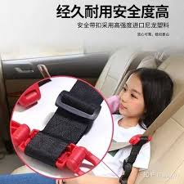 |  | quan4 | 24
AR | 矮人 | ǎi |  |  | ai3 | 134
AS | 盎司* | áng | 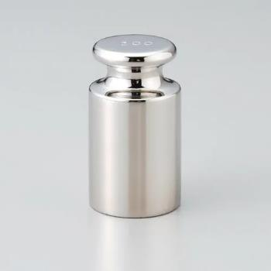 | 绑定砝码 | ang2 | 24
AT | 安徒生* | tú | 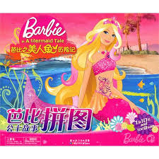 | 绑定美人鱼 | tu2 | 12
AW | 艾薇儿 | wēi | 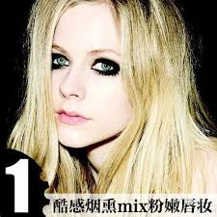 | 歌手 | wei1 | 124
AX | 阿修罗- | xiū |  | 火影中人物 | xiu1 | 14
AY | 暗夜- | yè | 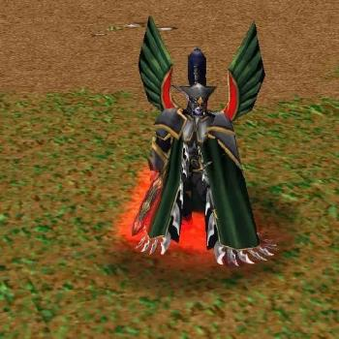 | 魔兽争霸中种族 | ye4 | 14
AZ | 阿紫- | zǐ |  | 金庸小说人物 | zi3 | 13
BA | 爸 | bà | 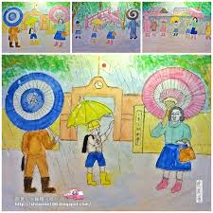 |  | ba4 | 14
BC | 蹦床 | bèng | 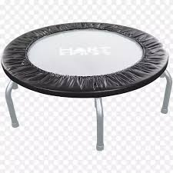 |  | beng4 | 14
BD | 绷带 | bēng | 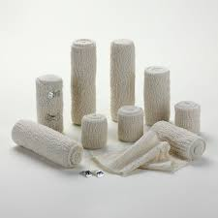 |  | beng1 | 14
BE | 杯 | bēi | 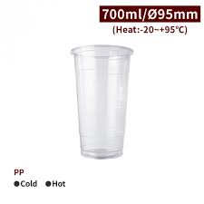 |  | bei1 | 14
BF | 蝙蝠 | biān | 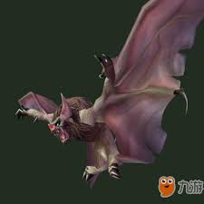 |  | bian1 | 14
BG | 八卦 | bā | 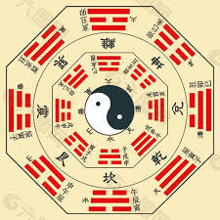 |  | ba1 | 14
BH | 壁虎 | bì | 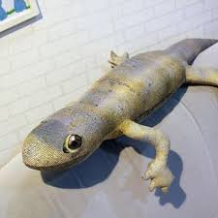 |  | bi4 | 34
BJ | 簸箕 | bò | 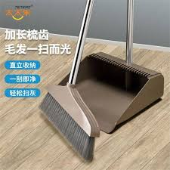 |  | bo4 | 14
BK | 贝壳 | bèi | 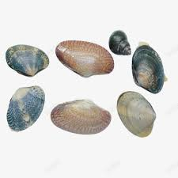 |  | bei4 | 14
BL | 宾利 | bīn | 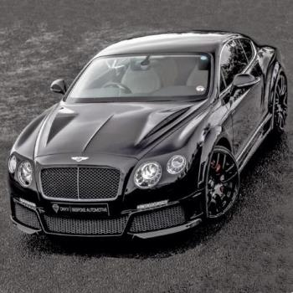 | 敞篷车 | bin1 | 1
BM | 斑马 | bān | 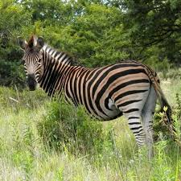 |  | ban1 | 14
BN | 白娘子- | bái | 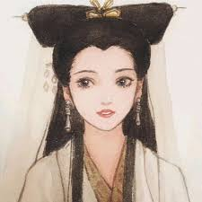 | 古装剧人物 | bai2 | 24
BO | 笔 | bǐ | 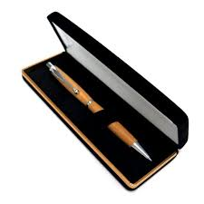 |  | bi3 | 34
BP | 帮派* | bāng | 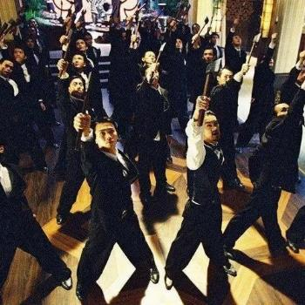 | 斧头帮 | bang1 | 14
BQ | 标枪 | biāo | 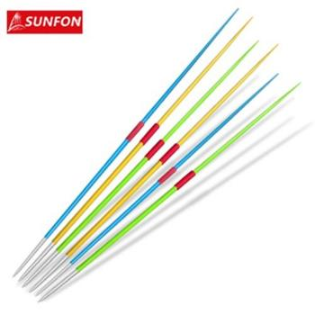 |  | biao1 | 1
BR | 半人马 | bàn | 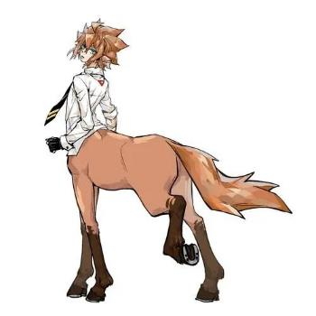 |  | ban4 | 14
BS | 别墅 | bié |  |  | bie2 | 2
BT | 变态* | biàn |  | 绑定具体人物（如汉尼拔） | bian4 | 14
BW | 布娃 | bù | 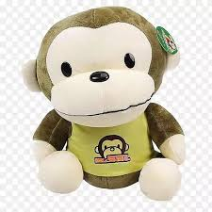 |  | bu4 | 4
BX | 冰箱 | bīng | 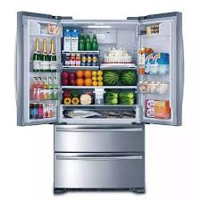 |  | bing1 | 1
BY | 鲍鱼 | bào | 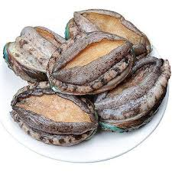 |  | bao4 | 14
BZ | 棒子 | bàng | 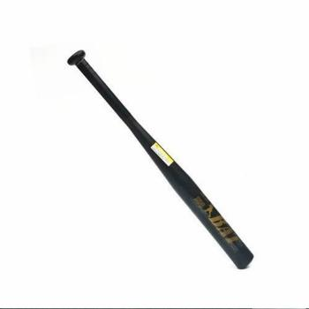 |  | bang4 | 14
CA | 叉 | chā |  |  | cha1 | 14
CB | 搓板 | cuō | 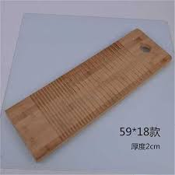 |  | cuo1 | 14
CD | 锉刀 | cuò | 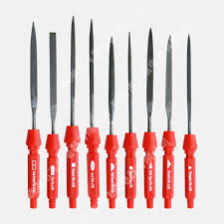 |  | cuo4 | 14
CE | 车 | chē |  |  | che1 | 1
CF | 吹风机 | chuī | 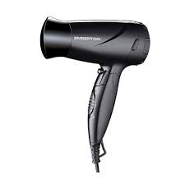 |  | chui1 | 14
CG | 唇膏 | chún | 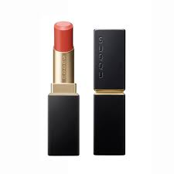 |  | chun2 | 24
CH | 柴火 | chái | 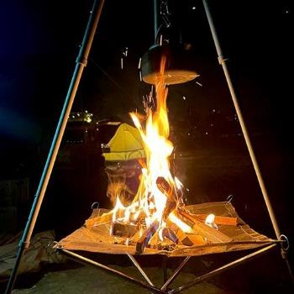 |  | chai2 | 23
CJ | 餐巾 | cān | 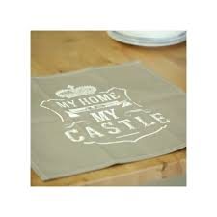 |  | can1 | 1
CK | 创可贴 | chuāng | 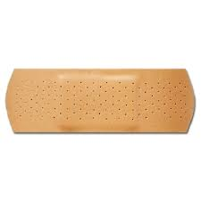 |  | chuang1 | 1
CL | 成龙+ | chéng | 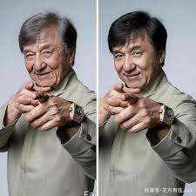 |  | cheng2 | 2
CM | 筹码 | chóu | 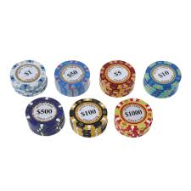 |  | chou2 | 2
CN | 彩泥 | cǎi | 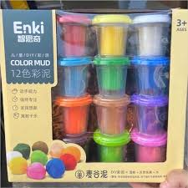 |  | cai3 | 23
CO | 磁 | cí | 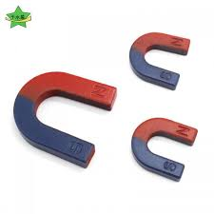 |  | ci2 | 24
CP | 脆皮 | cuì | 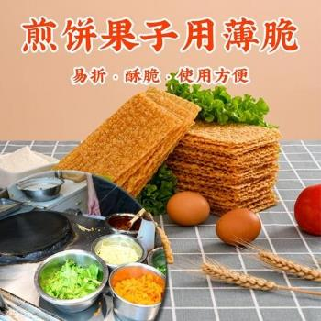 | 煎饼果子里的脆皮 | cui4 | 14
CQ | 充气船 | chōng |  |  | chong1 | 1
CR | 超人 | chāo | 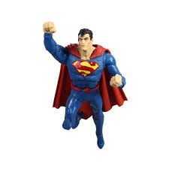 |  | chao1 | 12
CS | 穿山甲 | chuān | 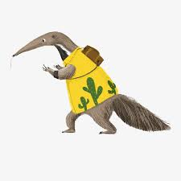 |  | chuan1 | 1
CT | 锄头 | chú | 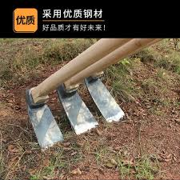 |  | chu2 | 2
CW | 刺猬 | cì | 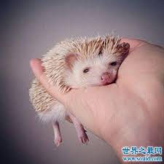 |  | ci4 | 24
CX | 沉香- | chén | 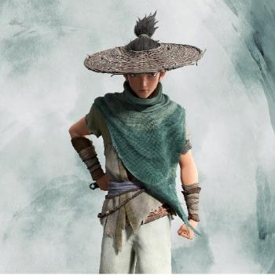 | 宝莲灯中人物 | chen2 | 2
CY | 苍蝇 | cāng | 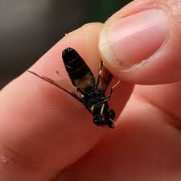 |  | cang1 | 1
CZ | 搋子 | chuāi |  |  | chuai1 | 1
DA | 档案 | dàng | 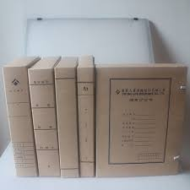 |  | dang4 | 4
DB | 碉堡 | diāo |  |  | diao1 | 14
DC | 单车 | dān |  |  | dan1 | 14
DE | 蝶 | dié |  |  | die2 | 2
DF | 东风 | dōng |  | 东风导弹 | dong1 | 14
DG | 蛋糕弹弓 | dàn |  | 蛋糕或弹弓 | dan4 | 14
DH | 吊环 | diào |  |  | diao4 | 14
DJ | 独角兽 | dú |  |  | du2 | 24
DK | 短裤 | duǎn |  |  | duan3 | 3
DL | 灯笼 | dēng |  |  | deng1 | 1
DM | 盗墓% | dào |  | 绑定盗墓笔记中人物或洛阳铲 | dao4 | 14
DN | 豆奶 | dòu |  |  | dou4 | 14
DO | 兜 | dōu |  |  | dou1 | 14
DP | 盾牌 | dùn |  |  | dun4 | 4
DQ | 刀鞘 | dāo |  |  | dao1 | 14
DR | 多肉 | duō |  |  | duo1 | 1
DS | 袋鼠 | dài |  |  | dai4 | 4
DT | 电筒电梯 | diàn |  | 电筒或电梯 | dian4 | 4
DW | 动物* | dòng |  | 动物园或具体动物 | dong4 | 14
DX | 大象 | dà |  |  | da4 | 4
DY | 杜宇生# | dù |  | 魔友杜宇生 | du4 | 24
DZ | 队长- | duì |  | 美国队长 | dui4 | 4
EA | 鹅 | é |  |  | e2 | 24
EB | 耳包 | bāo |  |  | bao1 | 14
EC | 二叉树 | chà |  | 计算机用语 | cha4 | 14
ED | 耳钉 | dīng |  |  | ding1 | 1
EF | 耳返 | fǎn |  |  | fan3 | 134
EG | 二锅头 | guō |  |  | guo1 | 12
EH | 二胡 | hú |  |  | hu2 | 24
EJ | 二极管 | èr |  |  | er4 | 234
EK | 尔康 | kāng |  |  | kang1 | 1
EL | 二郎神 | láng |  |  | lang2 | 2
EM | 恶魔 | è |  |  | e4 | 24
EN | 摁* | èn |  | 紧急按钮 | en4 | 14
EO | `EI | èi |  | EI论文 | ei4 | 14
EP | `EP* | pì |  | EP个人专辑 | pi4 | 14
EQ | `EQ* | kiū |  | EQ平衡器调音台 | kiu1 | 14
ER | 耳* | ěr |  |  | er3 | 234
ES | 耳勺 | sháo |  |  | shao2 | 12
ET | `ET | tì |  | 外星人 | ti4 | 124
EW | 二维码 | wéi |  |  | wei2 | 124
EX | 恩希# | ēn |  | 魔友彭恩希 | en1 | 14
EY | 鳄鱼 | yú |  |  | yu2 | 24
EZ | 儿子 | ér |  | 《大头儿子与小头爸爸》中人物 | er2 | 234
FA | `发 | fào |  | 头发 | fao4 | 4
FB | `粪便 | fòu |  |  | fou4 | 4
FC | `帆船 | fāi |  |  | fai1 | 1
FD | 芬达 | fēn |  |  | fen1 | 123
FE | 飞蛾 | fēi |  |  | fei1 | 124
FG | 发箍 | fà |  |  | fa4 | 14
FH | 凤凰 | fèng |  |  | feng4 | 124
FJ | 佛经 | fó |  |  | fo2 | 24
FK | 饭卡 | fàn |  |  | fan4 | 134
FL | `凤梨 | fìng |  |  | fing4 | 4
FM | 坟墓 | fén |  |  | fen2 | 123
FN | 肥牛 | féi |  |  | fei2 | 124
FO | `佛 | fò |  |  | fo4 | 24
FP | 废品* | fèi |  | 绑定废品站或废纸箱 | fei4 | 124
FQ | 番茄 | fān |  |  | fan1 | 134
FR | 缝纫机 | féng |  |  | feng2 | 124
FS | 富士% | fù |  | 富士苹果、富士山、富士相机 | fu4 | 24
FT | 发条 | fā |  |  | fa1 | 14
FW | 福娃 | fú |  |  | fu2 | 24
FX | 方向盘 | fāng |  |  | fang1 | 14
FY | 放映机 | fàng |  |  | fang4 | 14
FZ | 风筝 | fēng |  |  | feng1 | 124
GA | GAN | gàn |  | GAN魔方 | gan4 | 4
GB | 鼓棒 | gǔ |  |  | gu3 | 3
GC | 棺材 | guān |  |  | guan1 | 14
GD | 高达 | gāo |  |  | gao1 | 1
GE | 鸽 | gē |  |  | ge1 | 12
GF | 盖饭 | gài |  |  | gai4 | 4
GH | 篝火 | gōu |  |  | gou1 | 13
GJ | 公交 | gōng |  |  | gong1 | 1
GK | 钢盔 | gāng |  |  | gang1 | 1
GL | 咖喱 | gā |  |  | ga1 | 1
GM | 根苗 | gēn |  |  | gen1 | 1
GN | 耕牛 | gēng |  |  | geng1 | 1
GO | 狗 | gǒu |  |  | gou3 | 13
GP | 瓜皮% | guā |  | 西瓜皮或瓜皮猫 | gua1 | 14
GQ | 国旗 | guó |  |  | guo2 | 12
GR | 光刃 | guāng |  |  | guang1 | 1
GS | 怪兽* | guài |  |  | guai4 | 4
GT | 滚筒* | gǔn |  | 滚筒洗衣机或工藤新一 | gun3 | 3
GW | 格瓦斯 | gé |  |  | ge2 | 12
GX | 龟仙人- | guī |  | 《七龙珠》中人物 | gui1 | 14
GY | 桂圆 | guì |  |  | gui4 | 14
GZ | 挂钟 | guà |  |  | gua4 | 14
HA | 蛤 | há |  | 蛤蟆 | ha2 | 12
HB | 怀表 | huái |  |  | huai2 | 2
HC | 红茶 | hóng |  |  | hong2 | 2
HD | 憨豆- | hān |  | 搞笑演员 | han1 | 14
HE | 海尔- | hǎi |  | 海尔兄弟 | hai3 | 3
HF | 汉服 | hàn |  |  | han4 | 14
HG | 黄瓜 | huáng |  |  | huang2 | 2
HJ | 火炬 | huǒ |  |  | huo3 | 3
HK | 哈克- | hā |  | 英剧《是，大巨》中主角之一 | ha1 | 12
HL | 灰狼 | huī |  |  | hui1 | 1
HM | 航母 | háng |  |  | hang2 | 2
HN | 混凝土 | hùn |  |  | hun4 | 24
HO | 猴 | hóu |  |  | hou2 | 24
HP | 画皮- | huà |  | 《画皮》电影 | hua4 | 14
HQ | 魂器- | hún |  | 《哈利波特》中物品 | hun2 | 24
HR | 黑人* | hēi |  | 绑定具体黑人 | hei1 | 1
HS | 花生 | huā |  |  | hua1 | 14
HT | 河豚 | hé |  |  | he2 | 2
HW | 护腕 | hù |  |  | hu4 | 24
HX | 浣熊 | huàn |  |  | huan4 | 4
HY | 后羿- | hòu |  | 绑定王者荣耀英雄或其他弓箭手 | hou4 | 24
HZ | 耗子 | hào |  |  | hao4 | 4
JA | `JAY | jèi |  | 周杰伦 | jei4 | 14
JB | 煎饼 | jiān |  |  | jian1 | 14
JC | 卷尺 | juǎn |  |  | juan3 | 3
JD | 军刀 | jūn |  | 瑞士军刀 | jun1 | 1
JE | 姐 | jiě |  | 绑定姐姐或动漫人物 | jie3 | 34
JF | 教父- | jiào |  | 《教父》中人物 | jiao4 | 14
JG | 金刚- | jīn |  | 大猩猩金刚 | jin1 | 13
JH | 菊花 | jú |  |  | ju2 | 24
JK | `JK | jēi |  | JK制服 | jei1 | 14
JL | 降落伞 | jiàng |  |  | jiang4 | 14
JM | 芥末 | jiè |  |  | jie4 | 34
JN | 胶囊 | jiāo |  |  | jiao1 | 14
JO | 鸡 | jī |  |  | ji1 | 12
JP | 键盘 | jiàn |  |  | jian4 | 14
JQ | 锦旗 | jǐn |  |  | jin3 | 13
JR | 巨人 | jù |  |  | ju4 | 24
JS | 救生圈 | jiù |  |  | jiu4 | 4
JT | 掘土机 | jué |  | 挖掘机 | jue2 | 2
JW | 姜文+ | jiāng |  |  | jiang1 | 14
JX | 夹心 | jiā |  | 夹心饼干 | jia1 | 1
JY | 鲸鱼 | jīng |  |  | jing1 | 14
JZ | 镜子 | jìng |  |  | jing4 | 14
KA | 卡 | kǎ |  | 卡片 | ka3 | 3
KB | 挎包 | kuà |  |  | kua4 | 4
KC | 快餐* | kuài |  |  | kuai4 | 4
KD | 蝌蚪 | kē |  |  | ke1 | 14
KE | 坑 | kēng |  |  | keng1 | 1
KF | `KFC | kèi |  |  | kei4 | 14
KG | 苦瓜 | kǔ |  |  | ku3 | 13
KH | 葵花 | kuí |  |  | kui2 | 2
KJ | 坎肩 | kǎn |  |  | kan3 | 3
KL | 骷髅 | kū |  |  | ku1 | 13
KM | 孔明- | kǒng |  | 诸葛亮 | kong3 | 13
KN | 肯尼迪+ | kěn |  | 美国前总统 | ken3 | 3
KO | 口 | kǒu |  | 绑定吃豆人 | kou3 | 3
KP | 鲲鹏 | kūn |  |  | kun1 | 1
KQ | 矿泉水 | kuàng |  |  | kuang4 | 4
KR | 烤肉 | kǎo |  |  | kao3 | 34
KS | 克苏鲁* | kè |  | 不可名状的远古邪神，或绑定章鱼 | ke4 | 14
KT | 空调 | kōng |  |  | kong1 | 13
KW | 开卫 | kāi |  | 山楂饮料 | kai1 | 13
KX | 凯旋门 | kǎi |  |  | kai3 | 13
KY | 蛞蝓 | kuò |  | 一种软体虫子 | kuo4 | 4
KZ | 靠枕 | kào |  |  | kao4 | 34
LA | 蜡 | là |  |  | la4 | 14
LB | 绿宝石- | lǜ |  |  | lv4 | 24
LC | 凉茶 | liáng |  |  | liang2 | 2
LD | 漏斗 | lòu |  |  | lou4 | 4
LE | 灵儿- | líng |  | 仙剑一中人物 | ling2 | 2
LF | 廖凡+ | liào |  | 演员 | liao4 | 4
LG | 乐高 | lè |  |  | le4 | 4
LH | `老虎 | láo |  |  | lao2 | 24
LJ | 棱镜 | léng |  |  | leng2 | 2
LK | 林克- | lín |  | 《塞尔达》中人物 | lin2 | 2
LM | 龙猫 | lóng |  |  | long2 | 2
LN | 列宁+ | liè |  |  | lie4 | 4
LO | 梨 | lí |  |  | li2 | 24
LP | 脸盆脸谱 | liǎn |  | 脸盆或脸谱 | lian3 | 3
LQ | 篮球 | lán |  |  | lan2 | 2
LR | 驴肉* | lǘ |  | 驴肉火烧 | lv2 | 24
LS | 卵石 | luǎn |  | 鹅卵石 | luan3 | 3
LT | 烙铁 | luò |  |  | lao4 | 24
LW | 芦苇 | lú |  |  | lu2 | 2
LX | 流星 | liú |  |  | liu2 | 2
LY | 轮椅 | lún |  |  | lun2 | 2
LZ | 栗子 | lì |  |  | li4 | 24
MA | 马 | mǎ |  |  | ma3 | 23
MB | 面包 | miàn |  |  | mian4 | 24
MC | 迷彩 | mí |  |  | mi2 | 24
MD | 麦兜 | mài |  | 动画人物 | mai4 | 4
ME | 门 | mén |  |  | men2 | 2
MF | 蜜蜂 | mì |  |  | mi4 | 24
MG | 芒果 | máng |  |  | mang2 | 2
MH | 灭火器 | miè |  |  | mie4 | 4
MJ | 民警 | mín |  | 《美人鱼》电影中文章出演的民警 | min2 | 2
MK | 棉裤 | mián |  |  | mian2 | 24
ML | 牡蛎 | mǔ |  |  | mu3 | 34
MN | 蒙牛 | měng |  |  | meng3 | 3
MO | 猫 | māo |  |  | mao1 | 14
MP | 磨盘 | mó |  |  | mo4 | 24
MQ | 麻雀 | má |  |  | ma2 | 23
MR | 鸣人- | míng |  | 《火影忍者》中人物 | ming2 | 2
MS | 缪斯- | miù |  | 赛尔号中人物或绑定女神像 | miu4 | 4
MT | 馒头 | mán |  |  | man2 | 2
MW | 魔王- | mó |  | 比克大魔王 | mo2 | 24
MX | 梅西+ | méi |  |  | mei2 | 12
MY | 木鱼 | mù |  |  | mu4 | 34
MZ | 帽子 | mào |  |  | mao4 | 14
NA | `NASA* | nā |  | 绑定火箭 | na1 | 14
NB | 囊饼 | náng |  |  | nang2 | 2
NC | 纳粹* | nà |  | 绑定希特勒 | na4 | 14
ND | 脑袋 | nǎo |  |  | nao3 | 3
NE | 哪吒 | né |  |  | ne2 | 2
NF | 聂风- | niè |  | 《雄霸》中人物 | nie4 | 4
NG | 南瓜 | nán |  |  | nan2 | 2
NH | 尿壶 | niào |  |  | niao4 | 34
NJ | 牛角 | niú |  |  | niu2 | 23
...

